Bitbucket登録手順
【Bitbucket登録手順】
 | ※SourceTreeインストール前準備

１．BitbucketのWebページを開く
 | https://bitbucket.org/product/
２．「Get started for free」をクリック
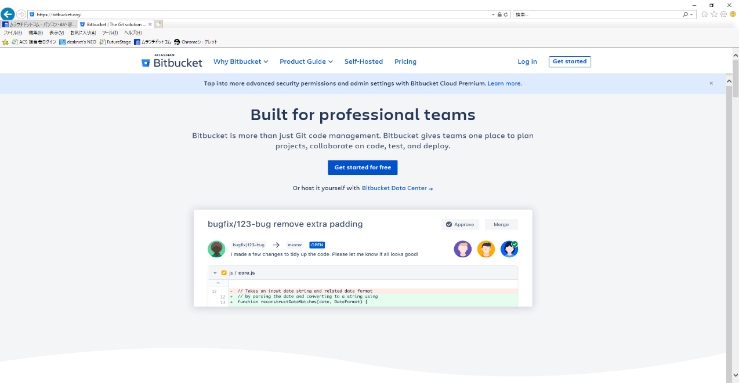

クリック

３．メールアドレスを入力し、続行
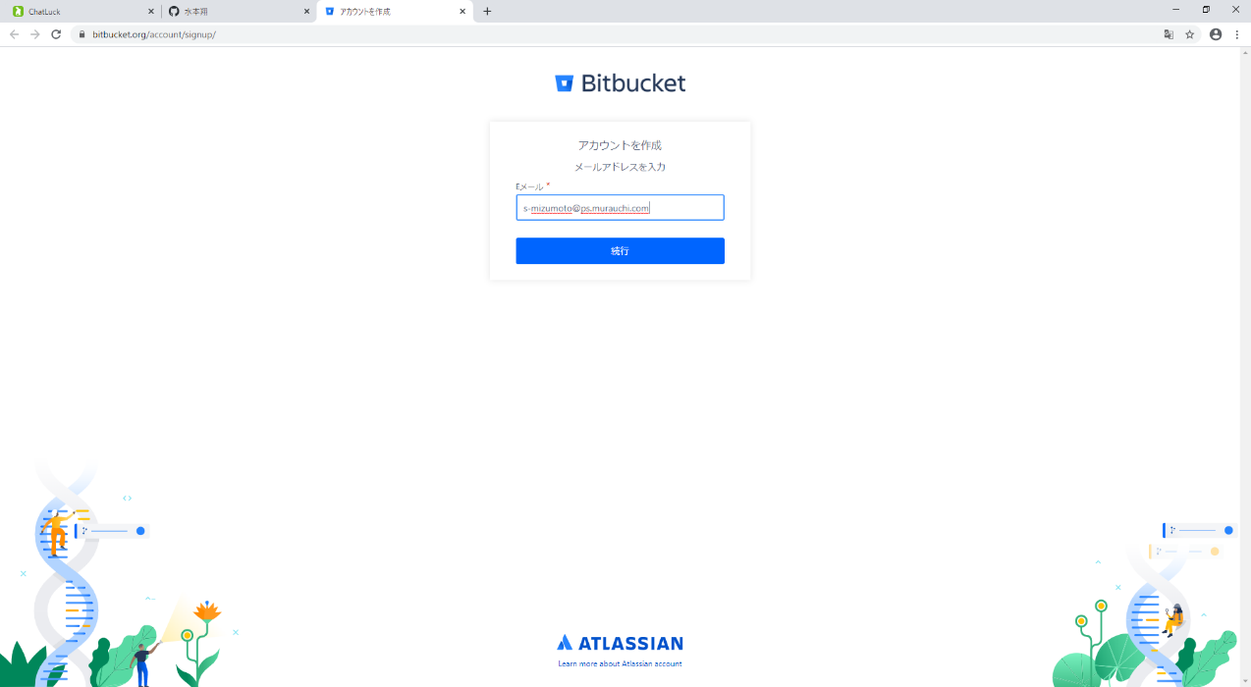

社用メールを入力し、続行

４．フルネーム、パスワードを入力、「私はロボットではありません」のチェックをして、Sign upをクリック
登録したメールアドレスにメールが送信されるため、一度ウィンドウを閉じてメールを開く
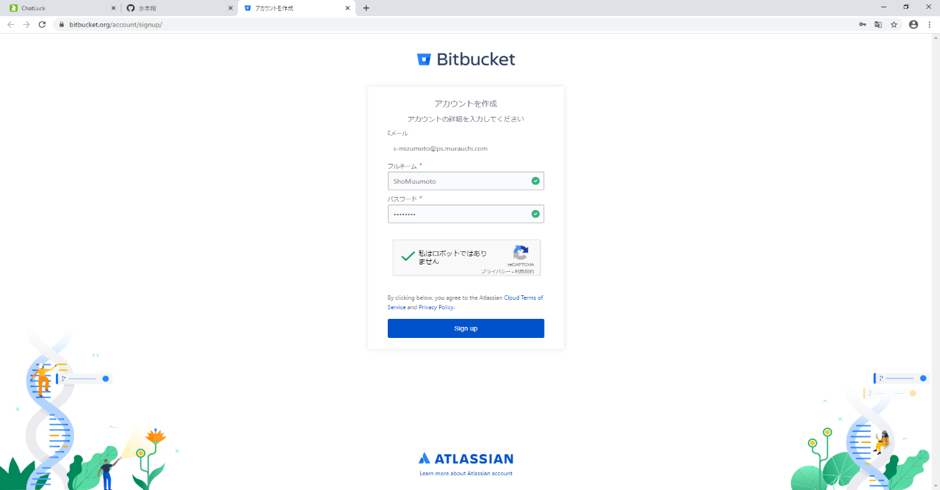

クリック

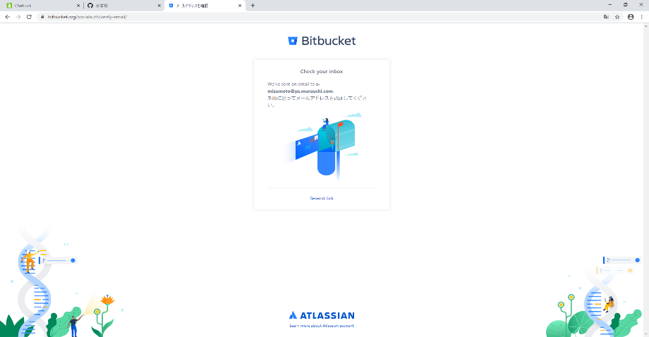

この画面が出たらウィンドウを閉じ、社用メールを開く。

５．Atlassianより届いたメールを開き、「Verify your email」をクリック
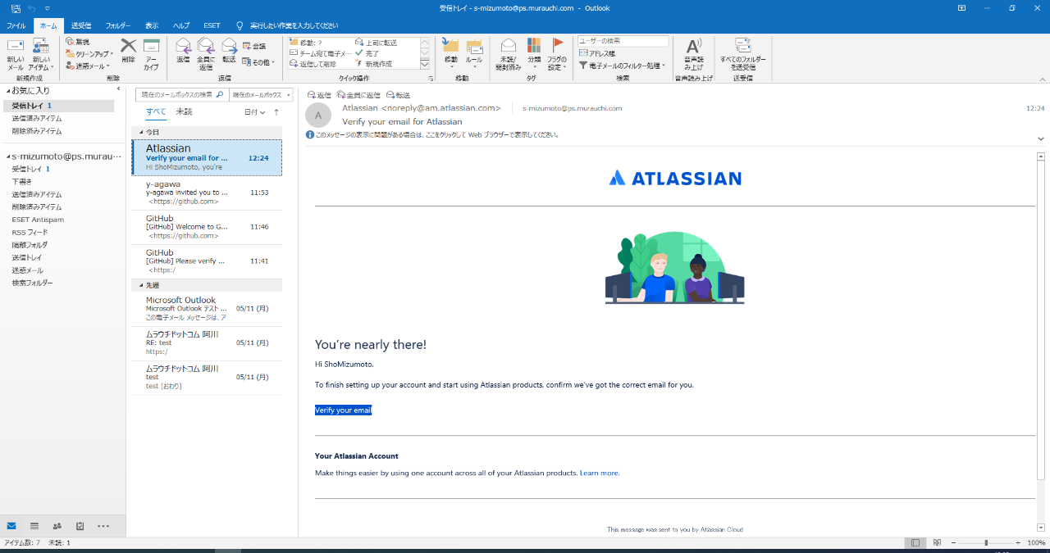

クリック

６．ウィンドウ表示後、ユーザー名に名前を登録し、登録ボタンをクリック
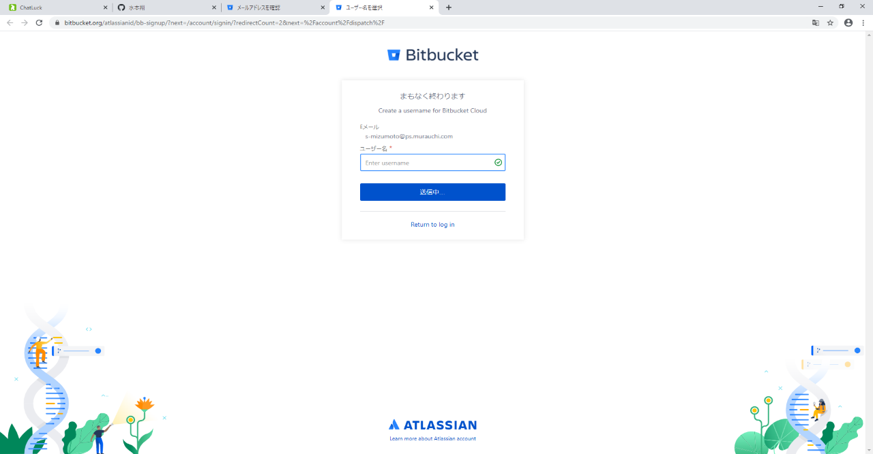

ユーザ名に名前を登録（）し、ボタンをクリック

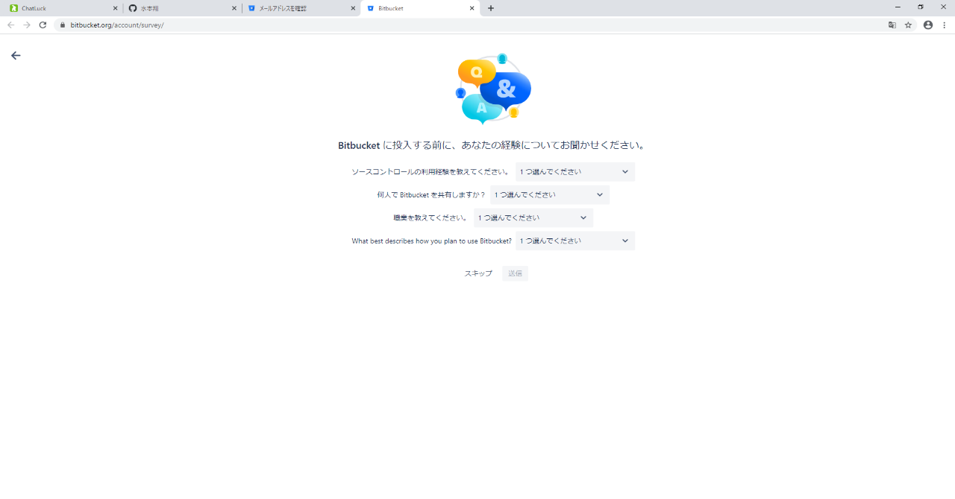

スキップを選択

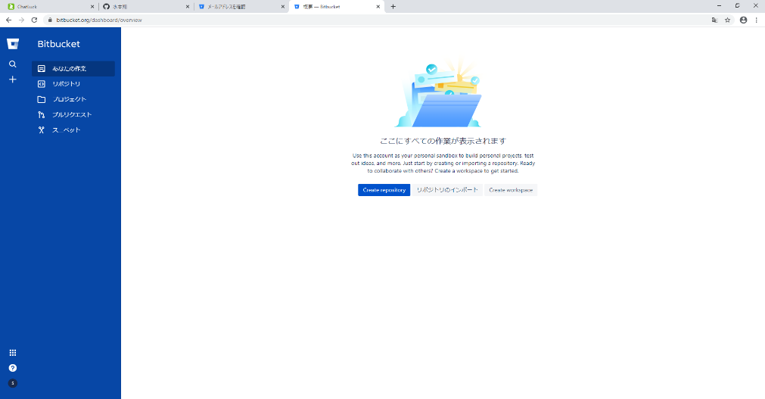

この画面が出たらウィンドウを閉じ、社用メールを開く。

SourceTree手順
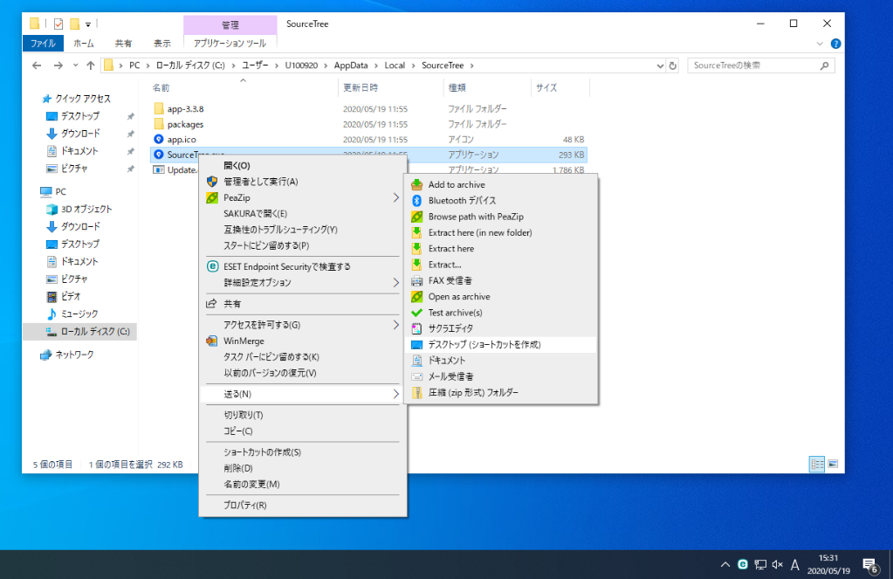
【Sourcetreeインストール手順】

１．SourceTreeのWebページを開き、「ダウンロード」をクリックし、同意チェックをつけてダウンロード実施
 | https://www.sourcetreeapp.com/
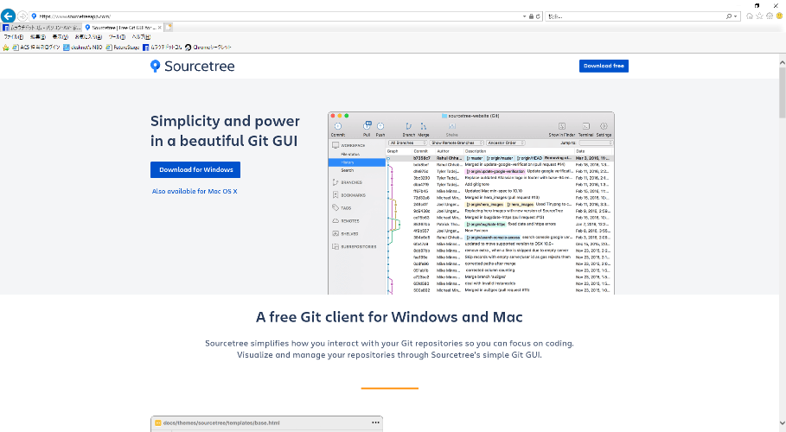

「Download for Windows」
または
「Download free」
をクリック

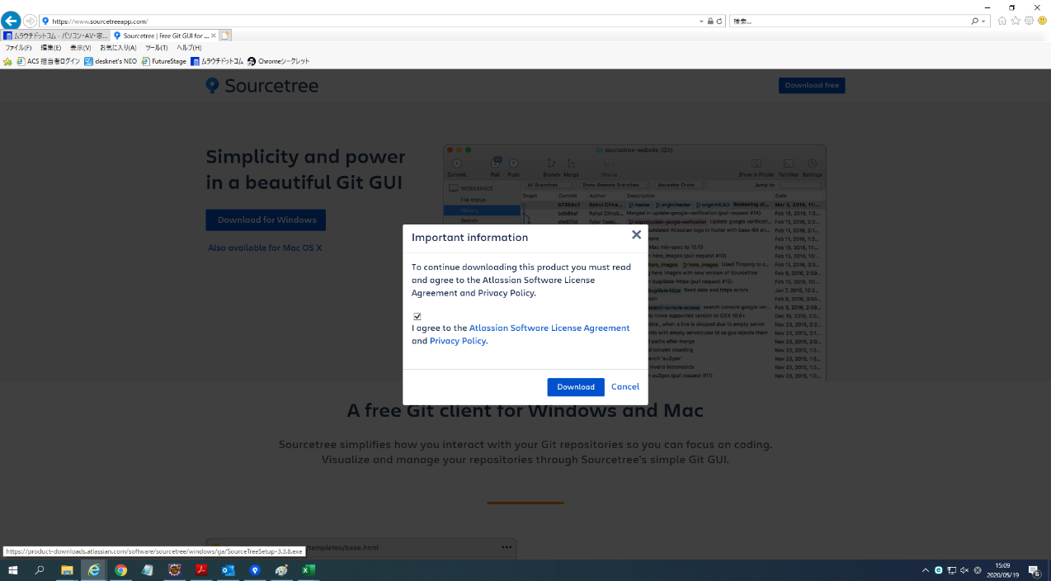

チェックをつける

２．ダウンロードしたexeファイルを開き、インストールを実行
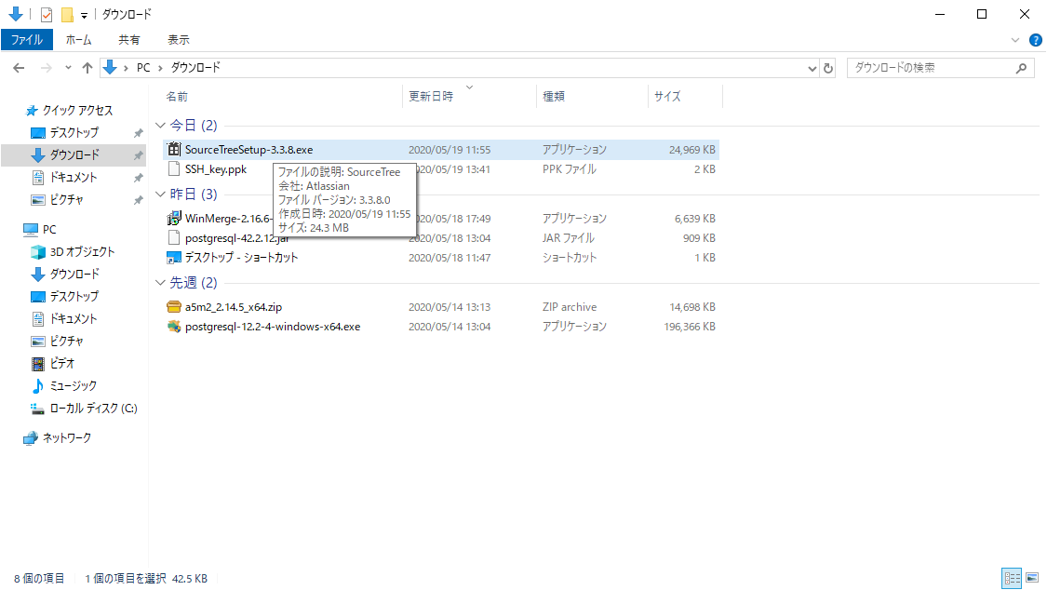

ダブルクリックして実行

ダウンロードするとSourceTreeの画面が表示される

＜SourceTreeの設定手順＞

３．Bitbucketを押下、ウィンドウが立ち上がるので、「アクセスを許可する」をクリック
 | ※Bitbucketの登録がまだの場合はBitbucket登録手順に沿って登録
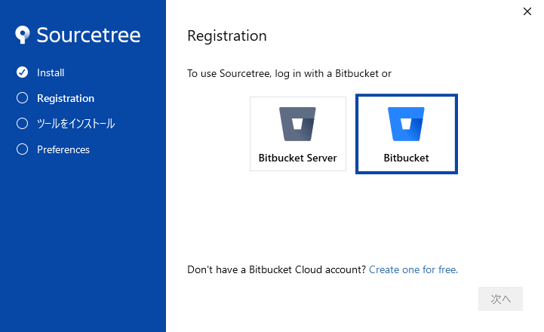

クリックするとウィンドウが立ち上がる

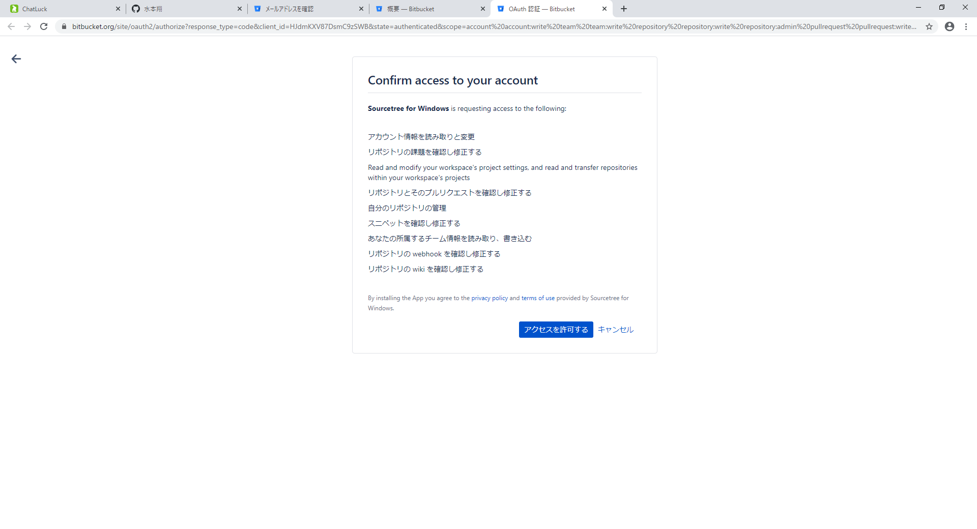

クリック

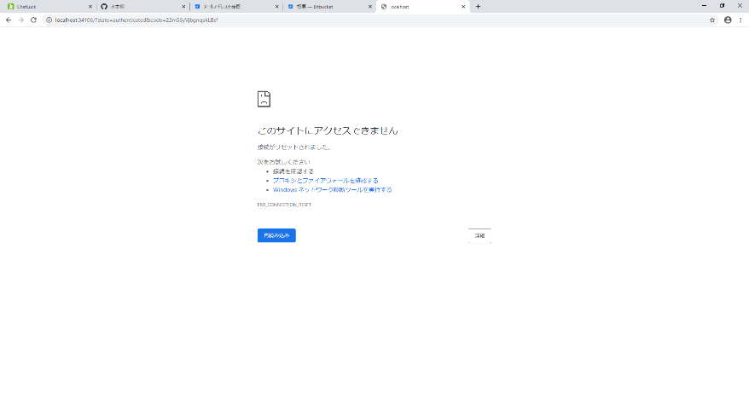

「このサイトにアクセスできません」
と表示されるがそのままウィンドウを閉じる

４．「登録が完了しました！」と表示されたら次へ
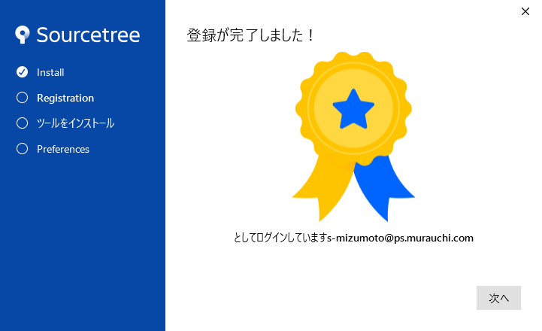

５．Gitのみにチェックがついている状態にして、次へ
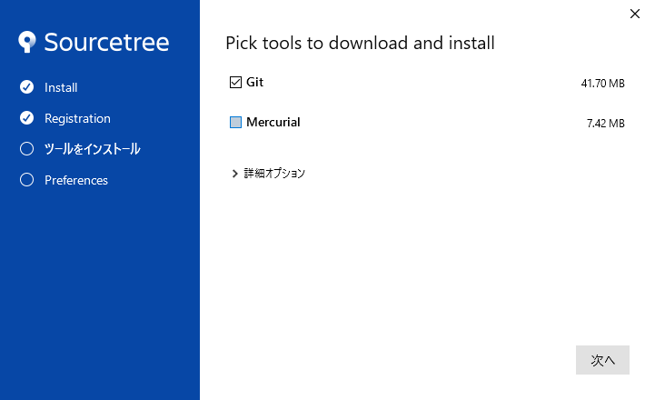

チェックを外す

６．ダウンロードが開始され、完了したら次へ
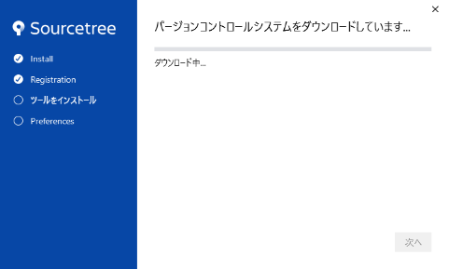

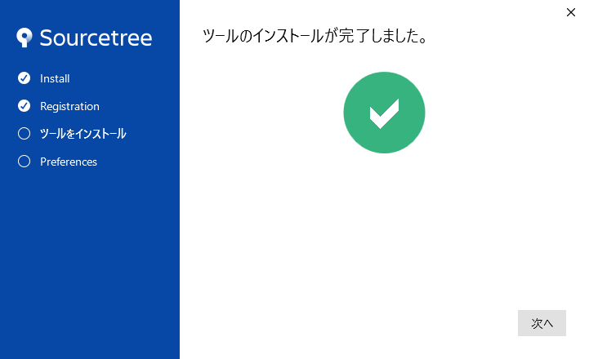

１２．先ほど登録したユーザー名とメールアドレスが表示されていることを確認し、次へ
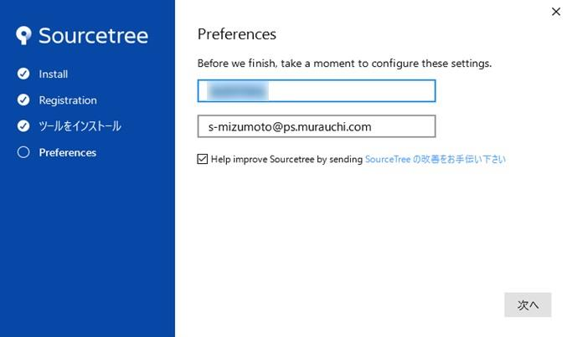

ユーザー名とメールアドレスが表示されていることを確認

後で登録するため、
いいえで進む

１３．リモートリポジトリ画面が表示される

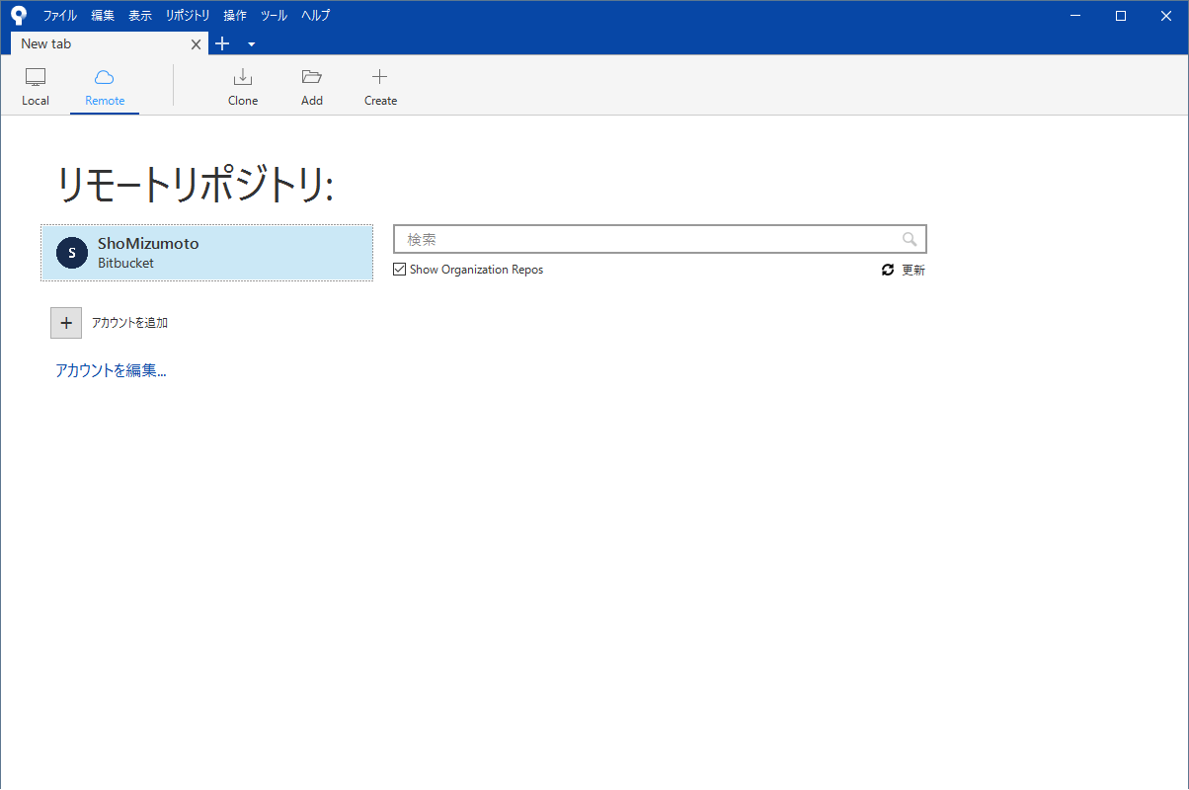

※SourceTreeのショートカット作成

「C:\Users\(自分用のフォルダ)\AppData\Local\SourceTree」へ移動
 | 「SourceTree.exe」上で右クリック＞送る＞デスクトップ（ショートカットを作成）

